피부 분석 비교
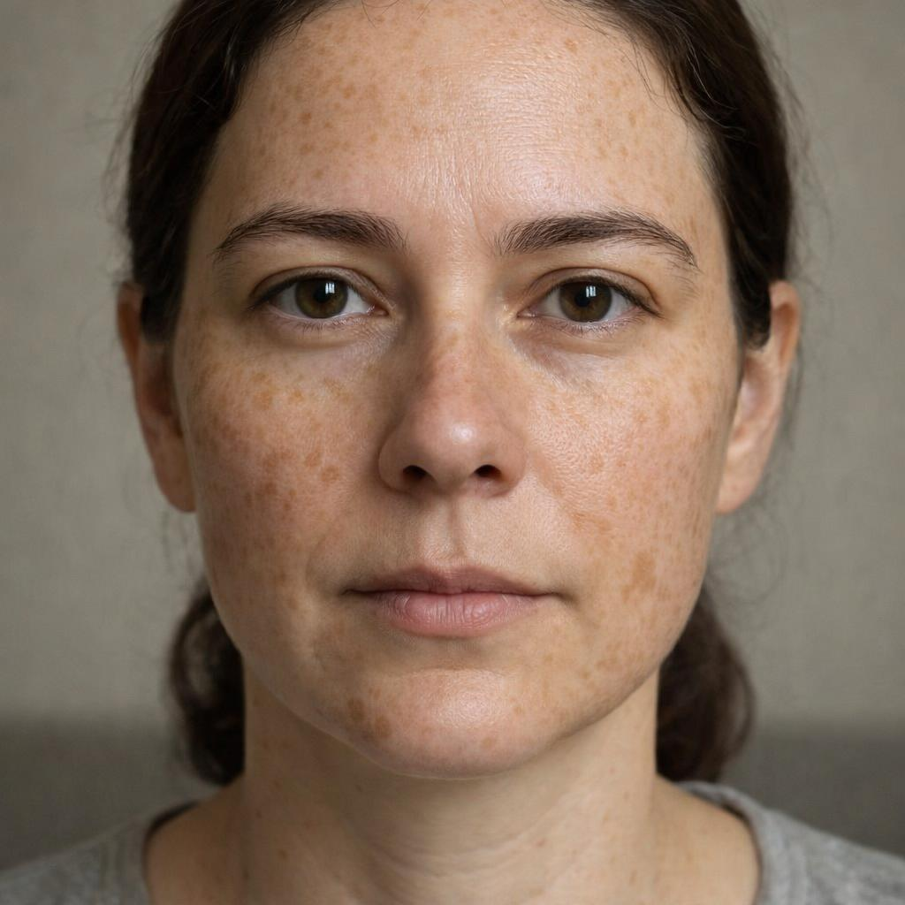
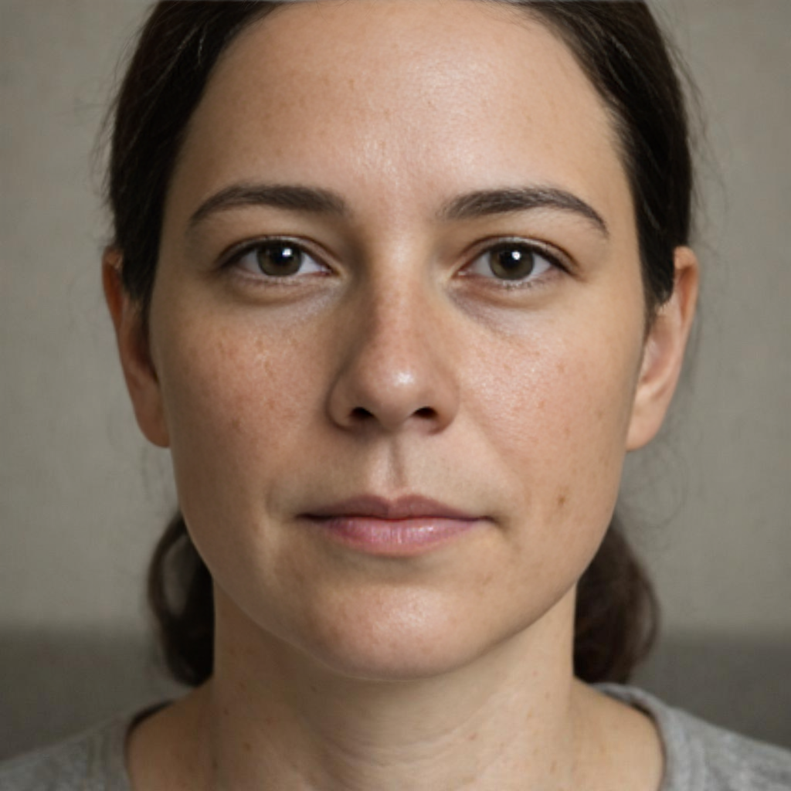
 | 원본 |  |  |  | 기준

분석 이미지 | C:\Project\SkinLens v1\assets\test_images\기미_주근깨_검버섯.jpg
AI 피부건강지수 (원본) | 70
AI 피부건강지수 (기준) | 81
엄격한 평가 모드 | 적용됨

점수등급 기준
점수 범위 | 등급
90 이상 | 매우 우수
80~90 | 우수
70~80 | 양호
60~70 | 집중케어 추천
60 미만 | 개선 필요

항목명 | AI 측정 점수 (원본) | AI 측정 점수 (기준)
기미 | 45 | 85
주근깨 | 35 | 75
홍조 | 75 | 90
염증 후 홍반 | 85 | 90
트러블 | 90 | 90
트러블 후 색소 | 60 | 85
모공 크기 | 70 | 70
모공 처짐 | 80 | 80
눈가 주름 | 80 | 80
팔자 주름 | 80 | 80
미세/깊은 주름 | 85 | 85
피부결 | 70 | 80
피부 톤 | 55 | 80
칙칙함 | 60 | 85
불균일 톤 | 45 | 80
턱선 흐림 | 85 | 85
볼 처짐 | 80 | 80
피부 타입 | 85 | 85

AI 소견

원본 이미지 종합 소견
고객님의 피부는 주름이나 탄력 등 구조적인 노화 지표는 양호한 편이나, 얼굴 전반에 넓고 짙게 분포한 기미와 주근깨가 가장 시급한 개선 과제입니다. 이러한 색소 침착 문제로 인해 실제 피부결이나 탄력에 비해 피부 톤이 매우 어둡고 칙칙하며, 전체적인 인상이 피곤해 보일 수 있습니다. 복원 이미지에서 확인되듯, 색소 문제만 개선되어도 훨씬 맑고 건강해 보이는 피부를 되찾을 수 있습니다. 따라서 현재는 다른 어떤 관리보다 자외선 차단과 미백 기능성 케어에 집중하는 것이 가장 효과적일 것으로 판단됩니다.

관리 권고사항
외출 시 SPF 50 이상의 자외선 차단제를 2~3시간 간격으로 덧발라 색소 침착의 악화와 재발을 철저히 방지하십시오., 비타민 C, 나이아신아마이드, 글루타치온 등 미백 기능성 성분이 함유된 세럼이나 앰플을 사용하여 멜라닌 생성을 억제하고 피부 톤을 밝게 관리하십시오., 주 1~2회 순한 필링 성분(AHA, PHA)을 이용해 묵은 각질을 제거하면 색소 배출을 돕고 칙칙한 피부결 개선에 도움이 됩니다.

원본 이미지 18개 항목별 AI 소견
기미 (45점 / 60점 미만)
고객님의 피부는 광대와 턱 주변에 넓게 퍼진 기미로 인해 집중적인 미백 관리가 필요한 상태입니다. [산출근거: 양쪽 광대뼈, 코, 턱 주변으로 넓은 범위에 걸쳐 갈색의 기미가 뚜렷하게 관찰되어 '개선 필요' 등급으로 평가되었습니다. 농도는 중간 정도이나 분포 범위가 넓어 집중 관리가 필요합니다.]

주근깨 (35점 / 60점 미만)
얼굴 전체에 걸쳐 수많은 주근깨가 빽빽하게 분포하여 피부 톤을 어둡고 불균일하게 만들고 있습니다. [산출근거: 얼굴 전체, 특히 코와 뺨 중앙을 중심으로 수많은 주근깨가 짙고 빽빽하게 분포하고 있습니다. 개수가 30개를 훨씬 초과하여 '개선 필요' 등급에 해당합니다.]

홍조 (75점 / 70~80점)
양 볼을 중심으로 색소와 함께 경미한 홍조가 동반되어 피부 장벽 강화가 도움이 될 수 있습니다. [산출근거: 색소 침착과 함께 양 볼에 경미한 붉은 기운이 동반되어 관찰됩니다. 심하지는 않으나 피부가 다소 민감해져 있을 가능성이 있습니다.]

염증 후 홍반 (85점 / 80~90점)
여드름으로 인한 붉은 자국은 거의 보이지 않아 이 부분의 피부 상태는 매우 양호합니다. [산출근거: 뚜렷한 염증 후 붉은 자국은 보이지 않으나, 다른 색소에 가려진 미세한 흔적이 있을 수 있어 '우수' 등급으로 평가되었습니다.]

트러블 (90점 / 90점 이상)
현재 활발하게 진행 중인 염증성 여드름은 없어 트러블 관리는 매우 잘 되고 있습니다. [산출근거: 분석 영역 전반에 걸쳐 염증이나 농을 동반한 활성 여드름이 발견되지 않아 '매우 우수' 등급으로 평가되었습니다.]

트러블 후 색소 (60점 / 60~70점)
기존 트러블로 인해 남은 갈색 색소 침착이 주근깨와 함께 섞여 피부를 얼룩덜룩하게 보이게 합니다. [산출근거: 주근깨 및 기미와 혼재되어 여드름 후 색소 침착으로 보이는 갈색 자국들이 얼굴 곳곳에 산재해 있어 '집중케어 추천' 등급으로 평가되었습니다.]

모공 크기 (70점 / 70~80점)
코와 그 주변 볼의 모공 크기는 평균적인 수준으로, 더 넓어지지 않도록 관리가 필요합니다. [산출근거: 코와 주변 볼 부위를 중심으로 평균적인 크기의 모공이 분포하고 있습니다. 크기가 크지는 않으나, 분포 범위가 있어 '집중케어 추천' 등급으로 평가되었습니다.]

모공 처짐 (80점 / 80~90점)
모공이 대체로 동그란 형태를 유지하고 있어 모공 주변 피부의 탄력은 잘 유지되고 있습니다. [산출근거: 대부분의 모공이 원형을 유지하고 있어 처짐 현상은 심하지 않은 '우수' 등급 상태입니다.]

눈가 주름 (80점 / 80~90점)
눈 밑에 자리 잡은 얕은 잔주름은 피부 건조나 표정 습관으로 인해 발생한 초기 단계의 주름입니다. [산출근거: 눈 밑 피부에 얕은 깊이의 미세한 잔주름이 여러 줄 관찰되어 '우수' 등급으로 평가되었습니다. 깊은 주름으로 발전하지 않도록 관리가 필요합니다.]

팔자 주름 (80점 / 80~90점)
팔자 부위에 옅은 주름선이 나타나기 시작했으며, 피부 탄력 저하의 초기 신호일 수 있습니다. [산출근거: 코 옆에서 입가로 이어지는 팔자 부위에 옅은 주름선이 시작되고 있습니다. 아직 깊지 않아 '우수' 등급에 해당합니다.]

미세/깊은 주름 (85점 / 80~90점)
깊게 패인 주름 없이 미세한 잔주름 위주로 관리 상태가 양호하여 꾸준한 보습과 탄력 케어가 중요합니다. [산출근거: 얼굴 전반에 깊게 고정된 주름 없이, 표정 변화에 따라 생기는 잔주름 위주로 보여 '우수' 등급으로 평가되었습니다.]

피부결 (70점 / 70~80점)
다수의 색소 병변이 피부 표면에 자리 잡아 매끄럽지 않고 다소 거칠게 느껴지는 상태입니다. [산출근거: 다수의 색소 병변으로 인해 피부 표면이 다소 거칠고 균일하지 않게 느껴져 '양호' 등급으로 평가되었습니다.]

피부 톤 (55점 / 60점 미만)
얼굴 전체에 퍼진 기미와 주근깨가 본래 피부의 밝기를 가려 실제보다 어둡게 보입니다. [산출근거: 넓게 분포한 기미와 주근깨로 인해 본래의 피부 톤보다 상당히 어둡고 칙칙하게 보여 '개선 필요' 등급으로 평가되었습니다.]

칙칙함 (60점 / 60~70점)
피부 표면의 색소 침착으로 인해 빛이 고르게 반사되지 않아 안색이 전반적으로 칙칙해 보입니다. [산출근거: 짙은 색소 침착이 피부의 맑은 빛을 가려 전반적으로 피부가 칙칙하고 피곤해 보여 '집중케어 추천' 등급으로 평가되었습니다.]

불균일 톤 (45점 / 60점 미만)
다양한 크기와 농도의 색소들이 혼재하여 피부 톤이 매우 불균일하므로 집중적인 톤 케어가 시급합니다. [산출근거: 기미와 주근깨가 얼굴 전체에 혼재하여 피부 톤이 매우 얼룩덜룩하고 불균일한 상태로, '개선 필요' 등급에 해당합니다.]

턱선 흐림 (85점 / 80~90점)
턱선이 무너짐 없이 선명하게 유지되고 있어 얼굴 윤곽의 탄력은 우수한 편입니다. [산출근거: 턱선 경계가 비교적 명확하게 유지되어 탄력 저하가 심하지 않은 '우수' 등급 상태입니다.]

볼 처짐 (80점 / 80~90점)
볼 부위 피부가 꺼지거나 처지는 현상 없이 탄탄하게 유지되어 양호한 상태입니다. [산출근거: 볼 부위의 피부가 전반적으로 탄탄하게 유지되고 있어 눈에 띄는 처짐은 관찰되지 않아 '우수' 등급으로 평가되었습니다.]

피부 타입 (85점 / 80~90점)
피부의 유분과 수분 밸런스가 비교적 잘 유지되고 있어 피부 타입 자체는 건강한 상태입니다. [산출근거: T존에 약간의 유분기가 관찰되나 전반적인 유수분 밸런스는 양호한 편으로 '우수' 등급에 해당합니다.]

맞춤형 제품 추천
1. 꼬드리브 트러블 케어 세럼 (트러블 케어)
매칭 점수: 44%
주요 성분: 나이아신아마이드, 살리실산, 티트리 오일
효능: 여드름 억제, 모공 관리, 피부 진정
추천 이유: 처방 항목 매칭: M14 (0.6%), 피부 타입 매칭: oily

2. 꼬드리브 모공 토너 (모공 케어)
매칭 점수: 30%
주요 성분: BHA, AHA, 하이드로진산
효능: 모공 축소, 각질 제거, 피부결 개선
추천 이유: 피부 타입 매칭: oily

처방전 (Prescription)

상세 정보는 아래 테이블을 참조하세요.

활성 믹스 (M01-M14)
코드 | 이름 | 카테고리 | 설명 | 주요 성분 | 배합비
M01 | 베이스믹스 | base | 기본 베이스 | 정제수, 글리세린, 부틸렌글리콜 | 95.6%
M02 | UV케어믹스 | uv_care | 자외선 차단 | 티타늄디옥사이드, 아보벤존, 옥티살레이트
M03 | 지성믹스 | oily | 지성 피부 타입 (유분 조절) | 니아신아마이드, 레스베라트롤, 티트리 오일
M04 | 건성믹스 | dry | 건성 피부 타입 (수분 공급) | 히알루론산, 세라마이드, 스쿠알란
M05 | 복합성믹스 | combination | 복합성 피부 타입 (유분/수분 밸런스) | 니아신아마이드, 히알루론산, 판테놀
M06 | 민감성믹스 | sensitive | 민감성 피부 타입 (진정) | 시카, 판테놀, 알란토인
M07 | 보습케어믹스 | moisture_care | 보습 케어 | 히알루론산, 세라마이드, 글리세린
M08 | 미백케어믹스 | whitening | 미백 케어 (톤·밝기, 색소) | 비타민C, 나이아신아마이드, 알부틴, 트라넥삼산 | 1.6%
M09 | 탄력케어믹스 | firmness_care | 탄력 케어 (탄력&처짐) | 콜라겐, 엘라스틴, 아데노신
M10 | 주름케어믹스 | wrinkle_care | 주름 케어 | 레티놀, 펩타이드, 아데노신
M11 | 트러블케어믹스 | acne_care | 트러블 케어 (여드름 & 흔적) | 살리실산, 티트리 오일, 과산화벤조일
M12 | 모공케어믹스 | pore_care | 모공 케어 | 살리실산, BHA, PHA | 1.4%
M13 | 피부결케어믹스 | texture_care | 피부결 케어 | AHA, 효소, 각질 제거 성분 | 0.8%
M14 | 홍조케어믹스 | redness_care | 홍조 케어 (홍조·혈관) | 시카, 판테놀, 알란토인 | 0.6%

PCR 믹스 (PM01-PM07)
코드 | 이름 | 카테고리 | 설명 | 주요 성분 | 배합비
PM01 | 프로바이오틱 믹스 | pcr | 유익균 증식 촉진 | 유산균, 프로바이오틱
PM02 | 프리바이오틱 믹스 | pcr | 총량/트러블 관리 | 프리바이오틱, 식이섬유
PM03 | 리밸런스케어 믹스 | pcr | 유해균 억제 | 항균 성분, 피부 보호 성분
PM04 | 프리바이오틱 믹스 | pcr | 총량/트러블 관리 | 프리바이오틱, 식이섬유
PM05 | 프로바이오틱 믹스 | pcr | 유익균 증식 촉진 | 유산균, 프로바이오틱
PM06 | 프리바이오틱 믹스 | pcr | 총량/트러블 관리 | 프리바이오틱, 식이섬유
PM07 | 리밸런스케어 믹스 | pcr | 유해균 억제 | 항균 성분, 피부 보호 성분

